Estimate ▶
레이크머티리얼즈(281740.KQ)_PER

Estimate Sheets (추정재무제표 작성) >>>

 | Chungang-Univ. Financial Institute
 | R.F.S .
 | Valuation Model


 | RFS 정식 회원 외 본 가치평가 모델의 무단 사용 및 수정을 금하며, 본 양식의 원 저작권은 중앙대학교 R.F.S. 학회에 있음을 밝힙니다.
 | 원 제작자: 28기 김 건 (zzkan103@gmail.com)
 | 1st Version: 2021.03.02

비용추정
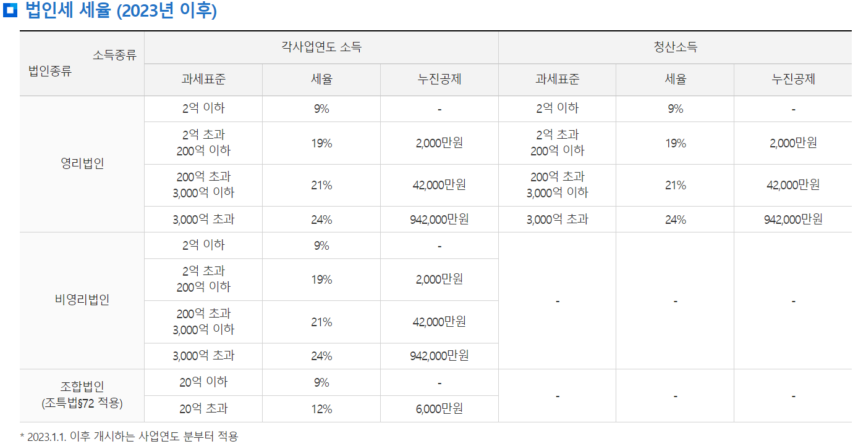
단위: 백만원 | 2022 | 2023 | 2024 | 2025E | 2026E
매출액 | 131,507 | 117,790 | 138,725 | 205,405 | 251,176
매출원가 | 86,713 | 75,672 | 102,450 | 139,698 | 172,563
매출총이익 | 44,794 | 42,118 | 36,275 | 65,707 | 78,614
매출원가율 | 66% | 64% | 74% | 68% | 69% | 매출원가율 3개년 평균 적용
판관비 | 9,402 | 12,591 | 14,109 | 19,178 | 25,282
판관비율 | 7% | 11% | 10% | 9% | 10% | 3개년 이동평균
인건비 | 4,052 | 4,842
유무형자산상각비 | 394 | 531
연구개발비 | 2,396 | 3,702
광고선전비 | 1 | 18
판매비 | 388 | 437
관리비 | 2,171 | 3,061

영업이익(손실) | 35,391 | 29,526 | 22,166 | 46,529 | 53,331

금융수익 | 289 | 1,053 | 2,126 | 1,590 | 1,858 | 2개년 이동평균
금융수익/매출액 | 0% | 1% | 2% | 1% | 1%
이자수익 | 289 | 1,003
외환이익(*)
금융자산처분이익(*)
금융자산평가이익(*) | 0 | 38
파생상품이익(*)

금융원가 | 2,875 | 6,298 | 7,973 | 7,136 | 7,554 | 2개년 이동평균
이자비용 | 2,873 | 6,298
외환손실(*)
금융자산손상차손(*)
금융자산평가손실(*) | 1 | 0
파생상품손실(*)

기타수익 | 3,523 | 3,928 | 4,552 | 4,001 | 4,160 | 3개년 이동평균
자산처분(폐기)이익(*) | 152 | 119
수수료수익
기타(*) | 76 | 103

기타비용 | 6,246 | 3,844 | 2,243 | 4,111 | 3,399 | 3개년 이동평균
자산처분(폐기)손실(*) | 245 | 2
자산평가손실
자산손상차손(*)
기타(*) | 2,532 | 201

종속기업,공동지배기업및관계기업관련손익

법인세비용차감전계속사업이익 | 30,083 | 24,365 | 18,628 | 40,874 | 48,396

법인세비용 | 2,923 | -3 | (2,392) | 3,679 | 4,356
법인세유효세율 | 10% | 0% | -13% | 9% | 9%
당기순이익(손실) | 27,160 | 24,369 | 21,020 | 37,195 | 44,040

